Demonstracao VBA


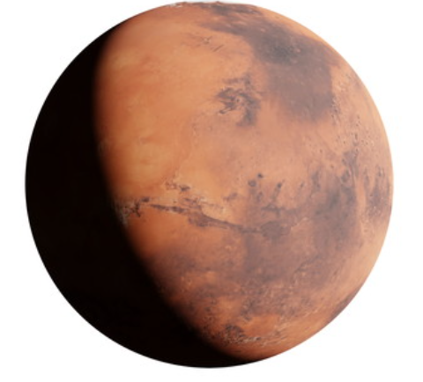

grfEstado
 | Total
MG | 853
SP | 645
RS | 467
BA | 415
PR | 399
SC | 293
GO | 242
PB | 223
PI | 221
MA | 217
PE | 185
CE | 184
RN | 166
PA | 143
TO | 139
MT | 126
AL | 101
RJ | 91
MS | 77
ES | 77
SE | 75
AM | 62
RO | 52
AC | 22
AP | 16
RR | 15
DF | 1
EX | 1

